Fluxograma achar 50,00
Inicio
Inicio
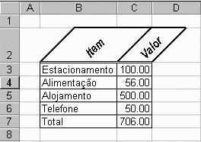
1

LER PRODUTO
Iniciar contador
C = 0 Lim. = 4

1
Produto = 50,00 ?
C = C + 1

N
1

S
C > Lim.
V(c) = 50,00 ?
N
N
1
Fim

Produto encontrado
Produto encontrado
Simples

2

Fim
2

Fluxograma Crescente
Inicio
1

K = 0
S = 0
Dimensionar matriz de leitura
LI (4) : RI (4)
LV (4) : RV (4)

2
K = K + 1

LI (1) = "Estacionamento"
LV (1) = 100,00
K > 4
LI (K) = "."
N
S
N
2
N
LI (2) = "Alimentação"
LV (2) = 56,00
S
N
S = 4
C = 0
LI (3) = "Alojamento"
LV (3) = 500,00
S
Produto não encontrado

C = C +1
Fim
LI (4) = "Telefone"
LV (4) = 100,00
N
Fim
2
S = 4
N
C > 4
1
N
N
N
N
N
S
N
N
S = S + 1
N

RI (S) = LI (K)
RV (S) = LV(K)

